leer
Zeitberechnung
Route: |  |  |  |  |  |  |  |  |  |  |  | Geschwindigkeits- faktor (Lkm / h):
Datum: |  | Zwischenwerte |  |  |  | Gesamtsummen |  |  |  |  |  | 5
erstellt von: |  | Höhendifferenz in 100m * | Horizontaldistanz | Leistungskilometer ** | Zeit | Summe Distanz | Summe Leistungskilometer | Steigung/Gefälle | Geplante Zeit (Ankunft) | Tatsächliche Zeit | Pausen/Fahrten | Bemerkungen * Höhenmeter direkt in Hektometer notie- ren (1 hm = 100 m) ** Leistungskilometer: Distanz (in km) + Steigung (in hm)
Landeskarten:

Ort, Flurname, Koordinaten | Höhe | hm | km | Lkm | h:mm | km | Lkm | % | hh:mm | hh:mm | h:mm
 |  | 0 | 0 | 0 | 0:00:00 | 0 | 0 | 0 | 9:00:00
 |  | 0.00 |  | 0.0 | 0:00:00 | 0.0 | 0.0 | 0.0 | 0:00:00
 |  | 0.00 |  | 0.0 | 0:00:00 | 0.0 | 0.0 | 0.0 | 0:00:00
 |  | 0.00 |  | 0.0 | 0:00:00 | 0.0 | 0.0 | 0.0 | 0:00:00
 |  | 0.00 |  | 0.0 | 0:00:00 | 0.0 | 0.0 | 0.0 | 0:00:00
 |  | 0.00 |  | 0.0 | 0:00:00 | 0.0 | 0.0 | 0.0 | 0:00:00
 |  | 0.00 |  | 0.0 | 0:00:00 | 0.0 | 0.0 | 0.0 | 0:00:00
 |  | 0.00 |  | 0.0 | 0:00:00 | 0.0 | 0.0 | 0.0 | 0:00:00
 |  | 0.00 |  | 0.0 | 0:00:00 | 0.0 | 0.0 | 0.0 | 0:00:00
 |  | 0.00 |  | 0.0 | 0:00:00 | 0.0 | 0.0 | 0.0 | 0:00:00
 |  | 0.00 |  | 0.0 | 0:00:00 | 0.0 | 0.0 | 0.0 | 0:00:00
 |  | 0.00 |  | 0.0 | 0:00:00 | 0.0 | 0.0 | 0.0 | 0:00:00
 |  | 0.00 |  | 0.0 | 0:00:00 | 0.0 | 0.0 | 0.0 | 0:00:00
 |  | 0.00 |  | 0.0 | 0:00:00 | 0.0 | 0.0 | 0.0 | 0:00:00
 |  | 0.00 |  | 0.0 | 0:00:00 | 0.0 | 0.0 | 0.0 | 0:00:00
 |  | 0.00 |  | 0.0 | 0:00:00 | 0.0 | 0.0 | 0.0 | 0:00:00
 |  | 0.00 |  | 0.0 | 0:00:00 | 0.0 | 0.0 | 0.0 | 0:00:00
 |  | 0.00 |  | 0.0 | 0:00:00 | 0.0 | 0.0 | 0.0 | 0:00:00
 |  | 0.00 |  | 0.0 | 0:00:00 | 0.0 | 0.0 | 0.0 | 0:00:00
 |  | 0.00 |  | 0.0 | 0:00:00 | 0.0 | 0.0 | 0.0 | 0:00:00
 |  | 0.00 |  | 0.0 | 0:00:00 | 0.0 | 0.0 | 0.0 | 0:00:00
Summen |  |  |  |  | 0:00:00 | 0.0 | 0.0 |  |  |  | 0:00:00
Chart Title
0
0
0
0
0
0
0
0
0
0
0
0
0
0
0
0
0
0
0
0
0

Beispiel
Zeitberechnung
Route: | Vrin (GR) - Disrut Pass - Greina Ebene - Campo (Blenio) |  |  |  |  |  |  |  |  |  |  |  | Geschwindigkeits- faktor (Lkm / h):
Datum: | 22.-23.09.2007 |  | Zwischenwerte |  |  |  | Gesamtsummen |  |  |  |  |  | 4
erstellt von: | Omega |  | Höhendifferenz in 100m * | Horizontaldistanz | Leistungskilometer ** | Marschzeit | Summe Distanz | Summe Leistungskilometer | Steigung/Gefälle | Geplante Zeit (Ankunft) | Tatsächliche Zeit | Pausen/Fahrten | Bemerkungen * Höhenmeter direkt in Hektometer notie- ren (1 hm = 100 m) ** Leistungskilometer: Distanz (in km) + Steigung (in hm)
Landeskarten:
1233 Greina 1234 Vals 1253 Olivone
Ort, Flurname, Koordinaten |  | Höhe | hm | km | Lkm | h:mm | km | Lkm | % | hh:mm | hh:mm | h:mm
Vrin |  | 1400 | 0 | 0 | 0 | 0:00:00 | 0 | 0 | 0 | 9:00:00
Cons |  | 1500 | 1.00 | 1.0 | 2.0 | 0:30:00 | 1.0 | 2.0 | 10.0 | 9:30:00
Sogn Giusep |  | 1598 | 0.00 | 0.0 | 0.0 | 0:00:00 | 1.0 | 2.0 | 0.0 | 11:30:00 |  | 2:00:00 | Fahrt
Puzzatsch |  | 1667 | 0.69 | 1.2 | 1.9 | 0:28:21 | 2.2 | 3.9 | 5.8 | 11:58:21
Tegia Sut |  | 1899 | 2.32 | 1.8 | 4.1 | 1:01:48 | 4.0 | 8.0 | 12.9 | 13:00:09
Pass Diesrut |  | 2428 | 5.29 | 2.7 | 8.0 | 1:59:51 | 6.7 | 16.0 | 19.6 | 16:00:00 |  | 1:00:00 | Mittagspause
Camona |  | 2194 | -2.34 | 1.0 | 2.6 | 0:38:24 | 7.7 | 18.6 | -23.4 | 16:38:24
Carpet la Greina |  | 2257 | 0.63 | 0.2 | 0.8 | 0:12:27 | 7.9 | 19.4 | 31.5 | 16:50:51
Terri Hütte |  | 2170 | -0.87 | 0.6 | 0.6 | 0:09:00 | 8.5 | 20.0 | -14.5 | 16:59:51
Terri Hütte |  | 2170 | 0.00 | 0.0 | 0.0 | 0:00:00 | 8.5 | 20.0 | 0.0 | 1900-01-01 09:00:00 |  | 16:03:00 | Hüttenübernachtung
Pt. 2265 |  | 2265 | 0.95 | 1.5 | 2.5 | 0:36:45 | 10.0 | 22.4 | 6.3 | 1900-01-01 09:36:45
Pt. 2246 |  | 2246 | -0.19 | 1.0 | 1.0 | 0:15:00 | 11.0 | 23.4 | -1.9 | 1900-01-01 09:51:45
Pt. 2344 |  | 2344 | 0.98 | 2.5 | 3.5 | 0:52:12 | 13.5 | 26.9 | 3.9 | 1900-01-01 10:43:57
Greina Pass |  | 2355 | 0.11 | 0.5 | 0.6 | 0:09:09 | 14.0 | 27.5 | 2.2 | 1900-01-01 10:53:06
Pt. 2379 |  | 2379 | 0.24 | 0.5 | 0.7 | 0:11:06 | 14.5 | 28.3 | 4.8 | 1900-01-01 11:04:12
bei Scaletta Hütte |  | 2229 | -1.50 | 1.3 | 1.3 | 0:19:30 | 15.8 | 29.6 | -11.5 | 1900-01-01 11:23:42
Pian Geirett |  | 1976 | -2.53 | 1.5 | 1.5 | 0:22:30 | 17.3 | 31.1 | -16.9 | 1900-01-01 12:46:12 |  | 1:00:00 | Mittagspause
Alpe di Camadra di Fuori |  | 1784 | -1.92 | 1.5 | 1.5 | 0:22:30 | 18.8 | 32.6 | -12.8 | 1900-01-01 13:08:42
Daigra |  | 1408 | -3.76 | 2.0 | 2.0 | 0:30:00 | 20.8 | 34.6 | -18.8 | 1900-01-01 13:38:42
Baselga |  | 1240 | -1.68 | 2.0 | 2.0 | 0:30:00 | 22.8 | 36.6 | -8.4 | 1900-01-01 14:08:42
Campo (Blenio) |  | 1216 | -0.24 | 1.5 | 1.5 | 0:22:30 | 24.3 | 38.1 | -1.6 | 1900-01-01 14:31:12
Summen |  |  |  |  |  | 9:25:00 | 24.3 | 38.1 |  |  |  | 20:03:00
Vrin (GR) - Disrut Pass - Greina Ebene - Campo (Blenio)

Anleitung
Zeitberechnung
Anleitung |  |  |  | Start
 |  |  |  | x1 | x2 | y1 | y2
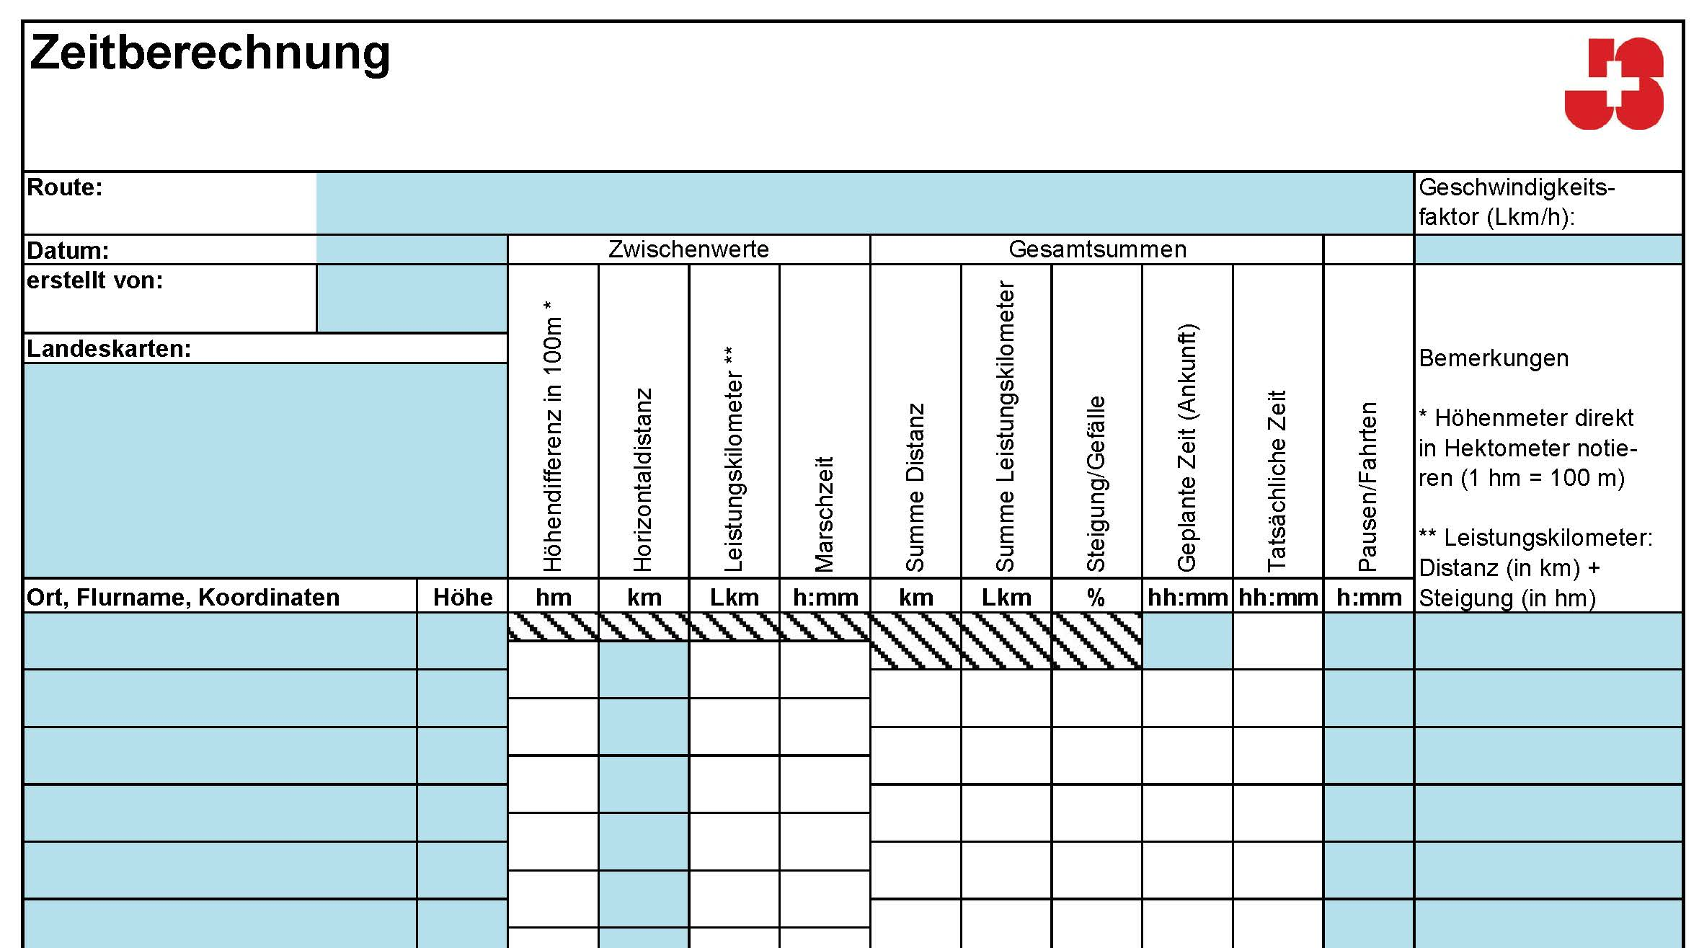
 |  |  |  | 0 | 100 | 0 | 0
 | Geschwindigkeitsfaktoren |  |  |  |  | 0 | 10
 |  | mit Gepäck | ohne Gepäck |  |  | 0 | 20
13
 | untrainierte Gruppen, Kinder, grosse Gruppen | 15 min / Lkm 4 Lkm / h | 12 min / Lkm 5 Lkm / h |  |  | 0 | 30
 | trainierte Gruppen, Jugendliche, kleine Gruppen | 12 min / Lkm 5 Lkm / h | 10 min /Lkm 6 Lkm / h |  |  | 0 | 40
3
4
5
6
7
8
9
10
11
12
 | Velofahren |  |  |  |  | 0 | 50
1
2
 | Die Zeitberechnung mit Leistunskilometern ist beim Velofahren wesentlich ungenauer als beim Wandern. Steigungen und Gefälle haben einen grösseren Einfluss. Die hier aufgeführten Faktoren gelten für falche Velotouren. |  |  |  |  | 0 | 60
 | wenig trainierte oder grosse Gruppen | 5 min / Lkm 12 km / h | 4 min / Lkm 15 km / h |  |  | 0 | 70
Erstellen einer Marschzeitberechnung (elektronisch):
Diese Felder können ausgefüllt werden.
Diese Felder können nicht verändert werden.
 | trainierte, kleine Gruppe, gute Velos | 4 min /Lkm 15 km / h | 3 min / Lkm 20 km / h |  |  | 0 | 80
 |  |  |  |  |  | 0 | 90
1
Wähle geeignete Geländepunkte aus und achte darauf, dass auf jeden Fall die höchst- und tiefstgelegenen Punkte deiner Route dabei sind.
Hier gibst du die Höhe über Meer des Geländepunktes an. Ist die Höhe auf der Karte nicht angegeben, musst du sie mit Hilfe der Höhenkurven bestimmen. Die Distanz zwischen den Höhenkurven ist unten auf der Karte angegeben. Sie beträgt im Mittelland und Jura normalerweise 10 m, in den Alpen meist 2 0m.
Hier wird der Höhenunterschied zwischen den Geländepunkten bestimmt. Er wird in Hektometer (100 m) angegeben, um die Berechnung der Leistungskilometer zu vereinfachen. Gefälle werden mit einem - gekennzeichnet.
Hier wird die horizontale Distanz zwischen den Geländepunkten eingetragen. Die Distanz muss entlang des Weges gemessen werden. Sie wird in Kilometern eingetragen. Wenn Du hier keine horiontal Distanz eingibst (0) wird auf diesem «Zwischenweg» weder die Höhe noch die horizontal Distanz in die Marschzeit miteinfliessen (also keine Lkm werden addiert). Nur die Zeit, die Du vorgibst (z.B. Fahrzeit) wird dazu gerechnet. Diese Funktion ist dazu da, um Bahnfahrten oder Übernachtungen, etc. einzubauen.
Die Leistungskilometer werden bestimmt, indem die Steigung und die Distanz zusammengezählt werden. Gefälle wird nicht berücksichtigt (starkes Gefälle siehe Kasten).
Die reine Zeit zwischen den Punkten wird bestimmt, indem die Leistungskilometer mit dem Geschwindigkeitsfaktor multipliziert werden.
Hier wird die Distanz laufend zusammengezählt.
Hier werden die Leistungskilometer laufend zusammengezählt.
Hier wird die Steigung/Gefälle in % angegeben, somit kann hier die «Steilheit» des Weges analysiert werden.
In dieser Spalte werden mit Hilfe der Zeit aus der Spalte «Zeit» die Abmarschzeiten an den einzelnen Punkten geplant. In der obersten Zeile trägst du die Startzeit ein.
Hier kannst du während der Wanderung die tatsächliche Zeit eintragen. So siehst du, ob deine Planung stimmt oder ob du umplanen musst.
Hier können die Pausen an den entsprechenden Geländepunkten eingetragen werden.
Hier muss der Geschwindigkeitsfaktor eingegeben werden.
 | Gefälle |  |  |  |  | 0 | 100
2
 | Für lange und steie Abstiege im Gebirge braucht man mehr Zeit. Das Gefälle wird berücksichtigt, wenn es sich um mehr als 20 m auf 100 m Horizontaldistanz handelt. Dann entsprechen 150 Höhenmeter einem Leistungskilometer. |  |  |  |  | 0 | 110
 |  |  |  |  |  | 0 | 120
3
 | Weitere Faktoren |  |  |  |  | 0 | 130
4
 | Die effektive Geschwindigkeit hängt von vielen Faktoren ab. Einzelne schwierige Stellen können zu «Zeitfressern» werden. Einige wichtige Faktoren, welche du berücksichtigen solltest: |  |  |  |  | 0 | 140
 |  | schneller | langsamer |  |  | 0 | 150
 | Gruppengrösse | klein | gross |  |  | 0 | 160
5
 | Tageszeit | Morgen, Nacht | Nachmittag, Abend |  |  | 0 | 170
 | Wetter | kühl | heiss
6
 | Gepäck | wenig | viel
7
 | Wege | gute Wege | Geröllfelder, querfeldein
8
 | Kartensicherheit | gute Karten- kenntnisse | häufige Karten-kontrollen

9

10

11

12

13

